NOTA 9.4
NOTA 9.4

Directorio de la compañía | Cargo | Profesión

Heike Paulmann Koepfer | Director (**) | Ingeniero Comercial
Manfred Paulmann Koepfer | Director | Ingeniero Comercial
Felipe Larraín Bascuñán | Director | Ingeniero Comercial
Julio Moura Neto | Presidente (**) | Ingeniero
Jorge Pérez Alati | Director (*) | Abogado
Mónica Contreras Esper | Director | Economista
Lieneke Schol Calle | Director | Ingeniera Industrial
Carlos Fernández Calatayud | Director | Ingeniero Civil Mecánico
Ignacio Pérez Alarcón | Director | Ingeniero Civil Industrial

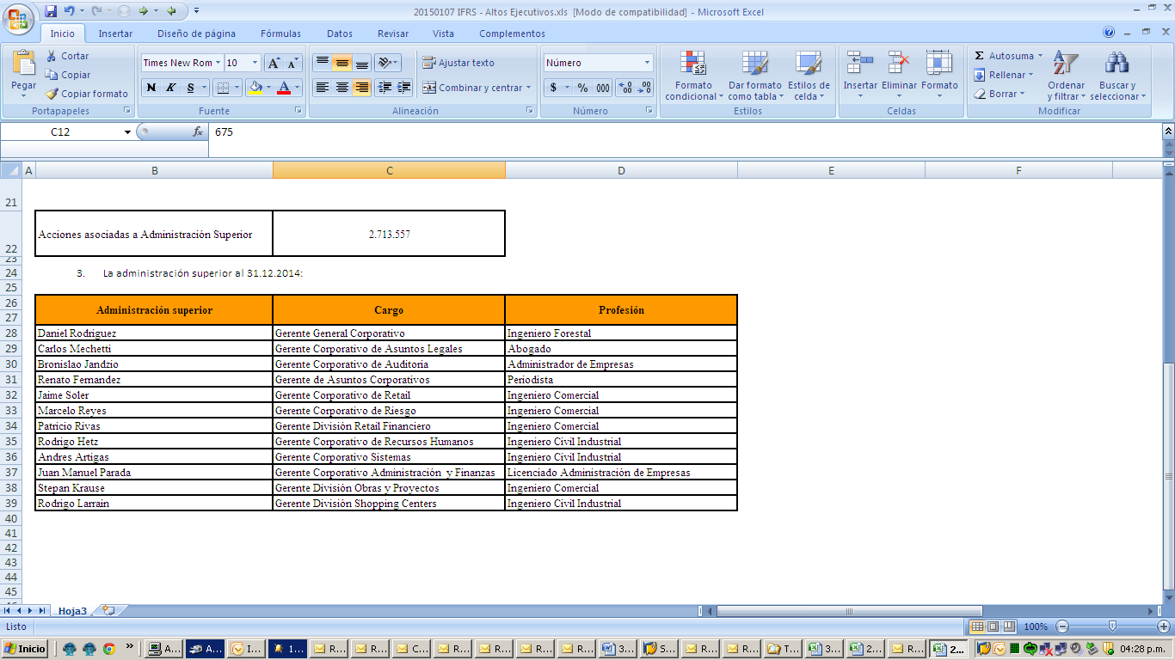

NOTA 25
NOTA 25

Gastos por naturaleza del Estado de Resultado por Función | Por los períodos comprendidos
 | 01/01/2024 al | 01/01/2023 al
 | 31/03/2024 | 31/03/2023
 | M$ | M$
Costo de ventas | 2,785,515,432 | 2,487,492,990
Costos de distribución | 25,158,246 | 23,032,778
Gastos de administración | 849,656,435 | 727,687,119
Otros gastos, por función | 41,866,075 | 37,577,278
Total | 3,702,196,188 | 3,275,790,165

Gastos por naturaleza | Por los períodos comprendidos
 | 01/01/2024 al | 01/01/2023 al
 | 31/03/2024 | 31/03/2023
 | M$ | M$
Costo mercaderías vendidas | 2,501,175,474 | 2,329,294,053
Otros costos de ventas | 152,023,178 | 146,360,887
Gastos de personal | 499,284,342 | 435,764,372
Depreciaciones y amortizaciones | 113,581,628 | 107,747,242
Costos de distribución | 25,158,246 | 23,032,778
Otros gastos, por función | 41,866,075 | 37,577,278
Limpieza | 23,451,482 | 21,286,164
Seguridad y vigilancia | 21,647,224 | 20,424,008
Mantenimiento | 31,510,076 | 28,055,450
Honorarios profesionales | 44,668,589 | 40,839,237
Bolsas para clientes | 667,940 | 534,107
Comisión Tarjetas de crédito | 48,406,243 | 41,833,545
Arriendos | 23,724,857 | 24,526,166
Consumos, gastos básicos y Otros | 14,632,892 | 5,576,565
Argentina - Economía hiperinflacionaria | 158,680,084 | 78,347,520
Argentina - Conversión de Moneda | 1,717,858 | (65,409,207)
Total | 3,702,196,188 | 3,275,790,165

Gastos de personal | Por los períodos comprendidos
 | 01/01/2024 al | 01/01/2023 al
 | 31/03/2024 | 31/03/2023
 | M$ | M$
Remuneraciones | 402,365,599 | 353,581,542
Beneficios a Corto Plazo a los Empleados | 87,490,841 | 73,209,015
Beneficios por Terminación | 9,427,902 | 8,973,815
Total | 499,284,342 | 435,764,372

Depreciaciones y amortizaciones | Por los períodos comprendidos
 | 01/01/2024 al | 01/01/2023 al
 | 31/03/2024 | 31/03/2023
 | M$ | M$
Depreciaciones | 102,335,818 | 97,941,573
Amortizaciones | 11,245,810 | 9,805,669
Total | 113,581,628 | 107,747,242

Resultado Financiero | Por los períodos comprendidos
 | 01/01/2024 al | 01/01/2023 al
 | 31/03/2024 | 31/03/2023
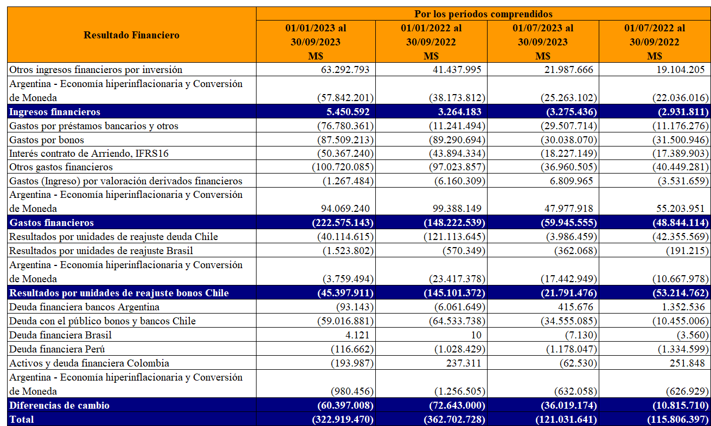
 | M$ | M$
Otros ingresos financieros por inversión | 31,678,932 | 23,729,982
Argentina - Economía hiperinflacionaria y Conversión de Moneda | (25,460,519) | (19,127,787)
Ingresos financieros | 6,218,413 | 4,602,195
Gastos por préstamos bancarios y otros | (21,870,107) | (15,404,484)
Gastos por bonos | (31,746,328) | (30,184,474)
Interés contrato de Arriendo, IFRS16 | (22,309,056) | (15,970,571)
Otros gastos financieros | (38,589,166) | (37,996,811)
Gastos (Ingresos) por derivados de cobertura | 1,170,694 | (671,558)
Argentina - Economía hiperinflacionaria y Conversión de Moneda | (5,822,199) | 20,660,769
Gastos financieros | (119,166,162) | (79,567,129)
Resultados por unidades de reajuste deuda Chile | (11,003,441) | (17,001,611)
Resultados por unidades de reajuste Brasil | (508,338) | (794,916)
Argentina - Economía hiperinflacionaria y Conversión de Moneda | 57,696,024 | 12,755,792
Resultados por unidades de reajuste bonos Chile | 46,184,245 | (5,040,735)
Activos y deuda financiera Argentina | (9,311,537) | (355,284)
Deuda con el público bonos, bancos Chile y otros | (150,862,287) | 58,439,841
Gastos (Ingresos) por derivados de cobertura | 95,084,570 | (59,753,815)
Deuda financiera Brasil | (97,543) | 4,628
Deuda financiera Perú | (15,464) | 355,691
Activos y deuda financiera Colombia | 7,842 | 10,906
Argentina - Economía hiperinflacionaria y Conversión de Moneda | (242,758) | (137,447)
Diferencias de cambio | (65,437,177) | (1,435,480)
Total | (132,200,681) | (81,441,149)

Otras Ganancias (Pérdidas) | Por los períodos comprendidos
 | 01/01/2024 al | 01/01/2023 al
 | 31/03/2024 | 31/03/2023
 | M$ | M$
Costos de combinaciones de Negocios | - | -
Venta de propiedades | - | -
Diferencia de cambio operacional | (24,182,223) | 6,203,789
Reajuste impuestos por recuperar | 1,319,004 | 59,891
Variaciones Derivados Especulativos | (1,358,674) | 575,443
Pérdida y/o recuperación de siniestros | (146,749) | (3,462,160)
Otras ganancias y pérdidas netas | 954,555 | 689,170
Argentina - Economía hiperinflacionaria | 10,847,841 | 2,170,470
Total | (12,566,246) | 6,236,603

Otros ingresos | Por los períodos comprendidos
 | 01/01/2024 al | 01/01/2023 al
 | 31/03/2024 | 31/03/2023
 | M$ | M$
Venta de cartón y envoltorios | 533,757 | 707,104
Recuperación de comisiones | 4,970,825 | 5,103,698
Revalúo de propiedades de inversión | 16,164,805 | 1,656,112
Argentina - Economía hiperinflacionaria y Conversión de Moneda | 1,276 | (30,131)
Otros ingresos | 1,378,764 | 1,082,129
Total | 23,049,427 | 8,518,912

NOTA 32
NOTA 32

Empresa | 31/03/2024 |  |  |  | Promedio (*)
 | Gerentes y Ejecutivos Principales | Profesionales y Técnicos | Trabajadores y Otros | Total
Cencosud S.A. | 23 | 1,436 | 50 | 1,509 | 1,508
Subsidiarias Chile - Argentina - Brasil - Perú - Colombia - Estados Unidos - Uruguay | 502 | 17,265 | 101,120 | 118,887 | 118,943
Total | 525 | 18,701 | 101,170 | 120,396 | 120,451

Empresa | 31/12/2023 |  |  |  | Promedio (*)
 | Gerentes y Ejecutivos Principales | Profesionales y Técnicos | Trabajadores y Otros | Total
Cencosud S.A. | 21 | 1,432 | 53 | 1,506 | 1,503
Subsidiarias Chile - Argentina - Brasil - Perú - Colombia - Estados Unidos | 507 | 14,381 | 105,263 | 120,151 | 119,481
Total | 528 | 15,813 | 105,316 | 121,657 | 120,984

